상품제안서
특대형/대형 에코백 | 상품코드: S39383

 |  |  |  |  |  |  | 02-713-8555 | www.synergygift.co.kr
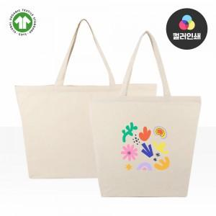

【상세/제작정보】 | ★1컬러,1사이즈,1개 구성<br>★발주전 색상재고 먼저 확인 부탁드립니다<br>★인쇄 시안 내 빼다, 누끼가 있을 시 인쇄비가 추가 될 수 있습니다<br>★제품의 색상, 인쇄 색상은 화면과 다소 차이가 있을 수 있습니다

【인쇄/포장옵션】 | 실크, 풀칼라 / OPP(비닐)

【공급단가】 | 수량 | 50~ | 100~ | 500~ | 1,000~ | 3,000~
*VAT별도 | 대형 | 4,450원 | 4,220원 | 3,960원 | 3,870원 | 3,770원
 | 특대형 | 5,400원 | 5,140원 | 4,800원 | 4,680원 | 4,480원

【상품 URL】 | https://www.synergygift.co.kr:443/src/goods_detail.php?gdno=39383

